상품제안서
크린랩 양쪽으로 뽑아쓰는 분리수거 크린백 (45x55) 20L 100매 | 상품코드: F29156

 |  |  |  |  |  |  | 02-412-0044 | www.easy1.co.kr
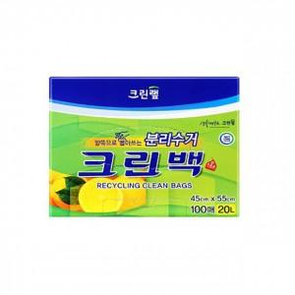

【상세/제작정보】 | 기본수량 미만 인쇄시 비용 추가. 스티커 제작및 부착 비용 별도 문의.

【인쇄/포장옵션】 | / 포장불가능

【공급단가】 | 수량 | 80~ | 400~ | 800~ | 1,000~ | 3,000~
*VAT별도 | 단가 | 5,130원 | 5,050원 | 4,920원 | 4,830원 | 4,700원

【상품 URL】 | https://dev.easy1.co.kr:443/src/goods_detail.php?gdno=29156

